Лист1
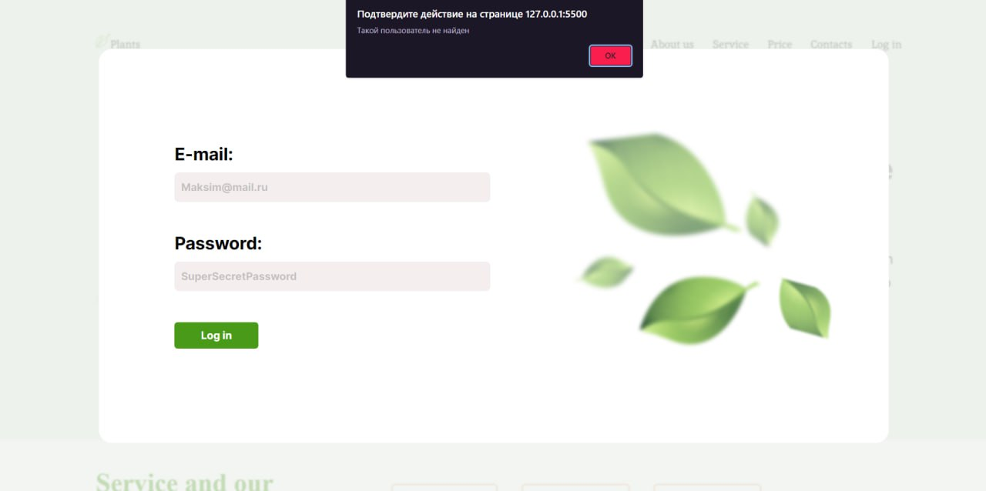
Макет | Поменяли местами разделы services и about us
Элементы | Несоответствие отступов у City
Адаптивность | При ширине экрана меньше 768 px падает адаптив
Курсор | При наведении на одну из кнопок не изменяется курсор
Заголовки | На странице 2 тега <h1>
Шрифты | Несоответсвие шрифтов у заголовка
Фавикон | Не соответствует тематике сайта
Логичность | При нажатии на кнопку после которой должно перекидывать на contact us перекидывает на другой раздел
Информативность | В одном разделе написан lorem
Ошибка поля | type="text" вместо type="password"
Работа кнопок | При нажатии на кнопку ничего не происходит
Email | Нет никакой валидации у формы логин
Подсказки | Tittle у картинки не соответствует ей
Scroll | Присутствует горизонтальный scroll
Ошибка формы заполнения | Неверный placeholder
Навигация | Ссылка при нажатии на Contacts не работает
Кроссбраузерность | Некорректно отображается в Interner Explorer
Взаимодействие всех модулей системы | При нажатии на кнопку отображается всплывающее окно с текстом такого пользователя не существует, но при этом появляется Log out
Кодировка | Используется кодировка windows-1251 в мини-браузере отображается некорректно
Отображение об ошибке | Пароль должен состоять минимум из 4 символов, не выводится сообщение об ошибке

